Лист1
 |  | Магазин «Бисер, Бусинка, Страз» чешский бисер оптом, с доставкой по России http://biser-businka-strass-18.com http://okeanbusin.ru |  |  |  |  |  | опт: +7 499 157-6590 опт: +7 499 157-3151 заказ отправлять на адрес: optotdel18@yandex.ru

Бланк-заказа: |  | Бусины граненые - Macaron Dyed rondelle
ФИО, организация, адрес:
Контактный телефон:

 | Валюта расчёта: Доллар |  |  | Всего заказано на сумму (в $): |  | $- | $- | $- | кол-во нитей: | 0.00
Изображение | Артикул | Цвет | Размеры | Упаковка | Розничная цена | Цена при покупке только гр бусин на сумму: |  |  | Наличие | Заказ 1 ед.=1нить.
 |  |  |  |  |  | от 10 нитей | от 15 нитей | от 20 нитей
 |  |  |  |  |  | Цена при покупке вместе с бисером:
 |  |  |  |  |  | от 10 до 30 кг | от 30 до 50 кг | от 50 кг
Macaron Dyed rondelle
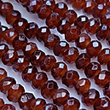 | 01 Macaron Dyed | Коричневый
 |  |  | 4 мм | 1 нить ≈ 135 шт. | 92.00 | $0.60 | $0.57 | $0.54

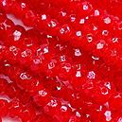 | 02 Macaron Dyed | Красный светлый | 4 мм | 1 нить ≈ 135 шт. | 92.00 | $0.60 | $0.57 | $0.54
 |  |  | 6 мм | 1 нить ≈ 95 шт. | 92.00 | $0.60 | $0.57 | $0.54

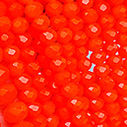 | 03 Macaron Dyed | Оранжевый | 4 мм | 1 нить ≈ 135 шт. | 92.00 | $0.60 | $0.57 | $0.54
 |  |  | 6 мм | 1 нить ≈ 95 шт. | 92.00 | $0.60 | $0.57 | $0.54
 |  |  | 8 мм | 1 нить ≈ 70 шт. | 114.00 | $0.76 | $0.72 | $0.69
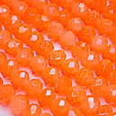 | 04 Macaron Dyed | Оранжевый светлый | 4 мм | 1 нить ≈ 135 шт. | 92.00 | $0.60 | $0.57 | $0.54

 |  |  | 8 мм | 1 нить ≈ 70 шт. | 114.00 | $0.76 | $0.72 | $0.69
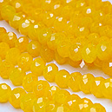 | 05 Macaron Dyed | Жёлтый приглушённый
 |  |  | 4 мм | 1 нить ≈ 135 шт. | 92.00 | $0.60 | $0.57 | $0.54
 |  |  | 8 мм | 1 нить ≈ 70 шт. | 114.00 | $0.76 | $0.72 | $0.69
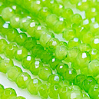 | 06 Macaron Dyed | Салатный
 |  |  | 4 мм | 1 нить ≈ 135 шт. | 92.00 | $0.60 | $0.57 | $0.54

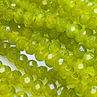 | 07 Macaron Dyed | Оливковый
 |  |  | 4 мм | 1 нить ≈ 135 шт. | 92.00 | $0.60 | $0.57 | $0.54

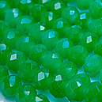 | 08 Macaron Dyed | Зелёный светлый | 4 мм | 1 нить ≈ 135 шт. | 92.00 | $0.60 | $0.57 | $0.54

 |  |  | 8 мм | 1 нить ≈ 70 шт. | 114.00 | $0.76 | $0.72 | $0.69
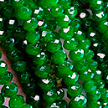 | 09 Macaron Dyed | Зелёный темный
 |  |  | 4 мм | 1 нить ≈ 135 шт. | 92.00 | $0.60 | $0.57 | $0.54
 |  |  | 8 мм | 1 нить ≈ 70 шт. | 114.00 | $0.76 | $0.72 | $0.69
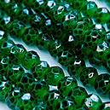 | 10 Macaron Dyed | Малахит
 |  |  | 4 мм | 1 нить ≈ 135 шт. | 92.00 | $0.60 | $0.57 | $0.54
 |  |  | 6 мм | 1 нить ≈ 95 шт. | 92.00 | $0.60 | $0.57 | $0.54
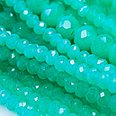 | 11 Macaron Dyed | Бирюза тифани
 |  |  | 4 мм | 1 нить ≈ 135 шт. | 92.00 | $0.60 | $0.57 | $0.54
 |  |  | 8 мм | 1 нить ≈ 70 шт. | 114.00 | $0.76 | $0.72 | $0.69
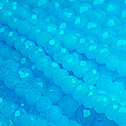 | 12 Macaron Dyed | Голубой | 4 мм | 1 нить ≈ 135 шт. | 92.00 | $0.60 | $0.57 | $0.54
 |  |  | 6 мм | 1 нить ≈ 95 шт. | 92.00 | $0.60 | $0.57 | $0.54
 |  |  | 8 мм | 1 нить ≈ 70 шт. | 114.00 | $0.76 | $0.72 | $0.69
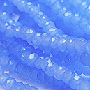 | 13 Macaron Dyed | Сиренево-голубой
 |  |  | 4 мм | 1 нить ≈ 135 шт. | 92.00 | $0.60 | $0.57 | $0.54
 |  |  | 8 мм | 1 нить ≈ 70 шт. | 114.00 | $0.76 | $0.72 | $0.69
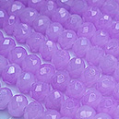 | 14 Macaron Dyed | Сиреневый | 4 мм | 1 нить ≈ 135 шт. | 92.00 | $0.60 | $0.57 | $0.54

 |  |  | 8 мм | 1 нить ≈ 70 шт. | 114.00 | $0.76 | $0.72 | $0.69
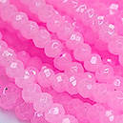 | 15 Macaron Dyed | Розовый светлый
 |  |  | 4 мм | 1 нить ≈ 135 шт. | 92.00 | $0.60 | $0.57 | $0.54
 |  |  | 6 мм | 1 нить ≈ 95 шт. | 92.00 | $0.60 | $0.57 | $0.54
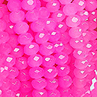 | 16 Macaron Dyed | Беби-розовый
 |  |  | 4 мм | 1 нить ≈ 135 шт. | 92.00 | $0.60 | $0.57 | $0.54

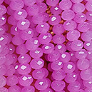 | 17 Macaron Dyed | Розово-сиреневый
 |  |  | 4 мм | 1 нить ≈ 135 шт. | 92.00 | $0.60 | $0.57 | $0.54

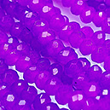 | 18 Macaron Dyed | Фуксия фиолетовая
 |  |  | 4 мм | 1 нить ≈ 135 шт. | 92.00 | $0.60 | $0.57 | $0.54

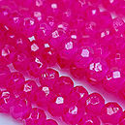 | 19 Macaron Dyed | Фуксия яркая
 |  |  | 4 мм | 1 нить ≈ 135 шт. | 92.00 | $0.60 | $0.57 | $0.54
 |  |  | 6 мм | 1 нить ≈ 95 шт. | 92.00 | $0.60 | $0.57 | $0.54
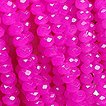 | 20 Macaron Dyed | Фуксия
 |  |  | 4 мм | 1 нить ≈ 135 шт. | 92.00 | $0.60 | $0.57 | $0.54

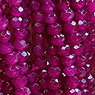 | 21 Macaron Dyed | Фуксия тёмная
 |  |  | 4 мм | 1 нить ≈ 135 шт. | 92.00 | $0.60 | $0.57 | $0.54

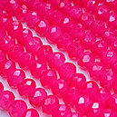 | 22 Macaron Dyed | Брусничный
 |  |  | 4 мм | 1 нить ≈ 135 шт. | 92.00 | $0.60 | $0.57 | $0.54
 |  |  | 8 мм | 1 нить ≈ 70 шт. | 114.00 | $0.76 | $0.72 | $0.69
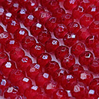 | 23 Macaron Dyed | Красный стираный | 4 мм | 1 нить ≈ 135 шт. | 92.00 | $0.60 | $0.57 | $0.54
 |  |  | 6 мм | 1 нить ≈ 95 шт. | 92.00 | $0.60 | $0.57 | $0.54

